线路连接图
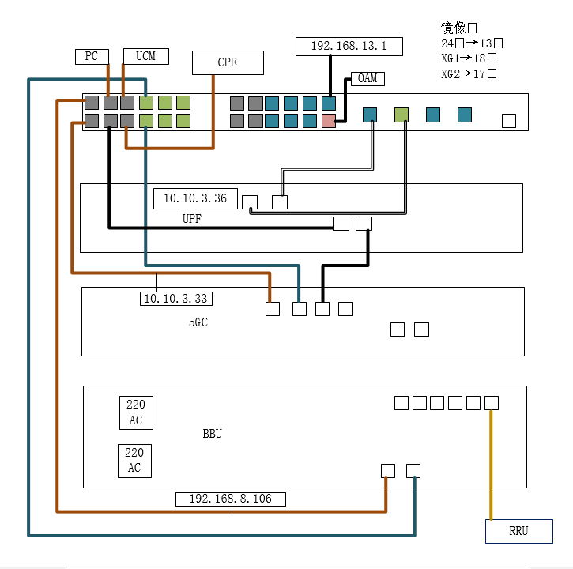
备注
1.UCM网络配置：UCM和CPE在同一个vlan下，通过CPE dhcp的方式获取ip,如果UCM需要管理多个网段，则手写静态地址如下eth0：dhcp(8.x) eth0:1 static 9.x(5gc) eth0:2 static 10.x(bbu)

2.PC网络配置: 通过CPE的WiFi获取ip，方式dhcp (8.x)

